CollectiveAccess
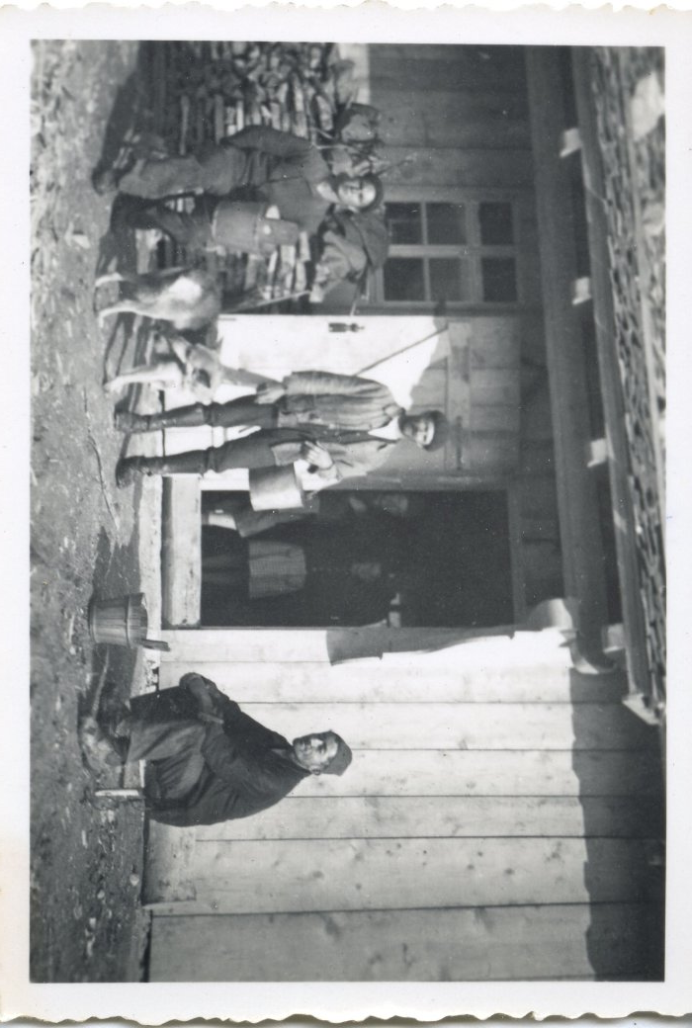
Image | Object | Description | Date
 | Photo à l'alpage de commune (12-041) | Photo à l'alpage de commune 3 hommes et des enfants à l'intérieur du chalet d'alpage
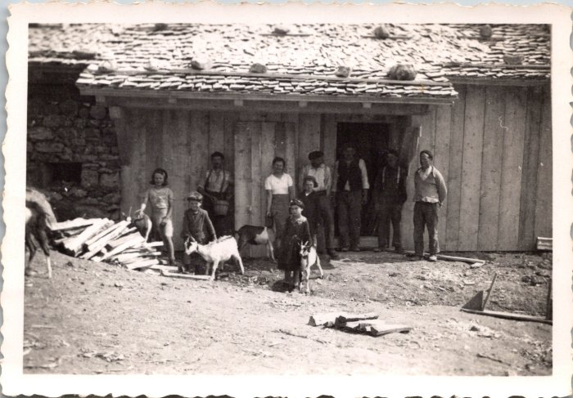 | Photo de groupe à Commune, 1943 (12-043) | Photo de groupe à Commune, 1943
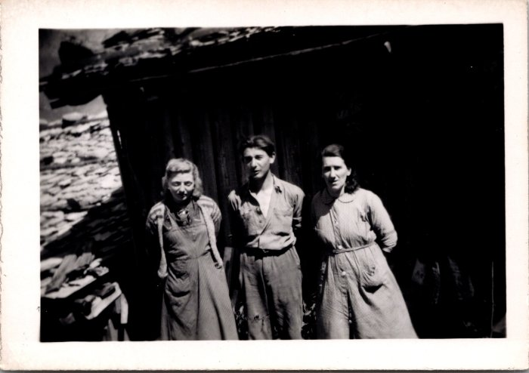 | Photos à Commune (12-044) | Photos à Commune
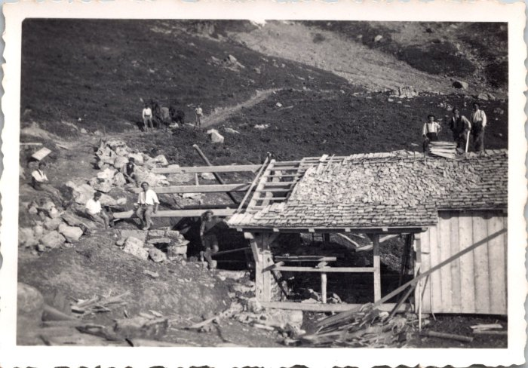 | Photo de la construction de la fruitière de Commune, juin 1943 (12-055) | Photo de la construction de la fruitière de Commune, juin 1943
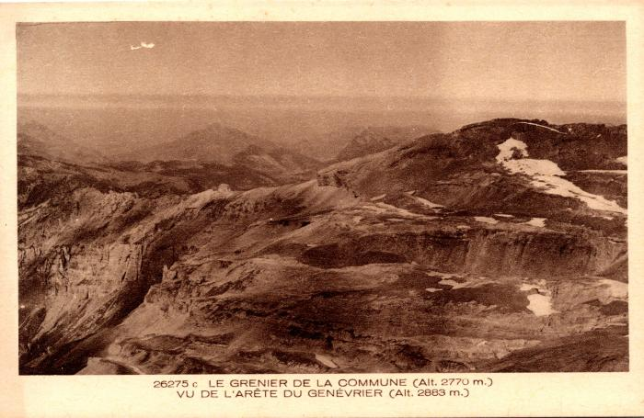 | Le Grenier de Commune vu de l'arête du Genévrier (2-1051) | Le Grenier de Commune vu de l'arête du Genévrier
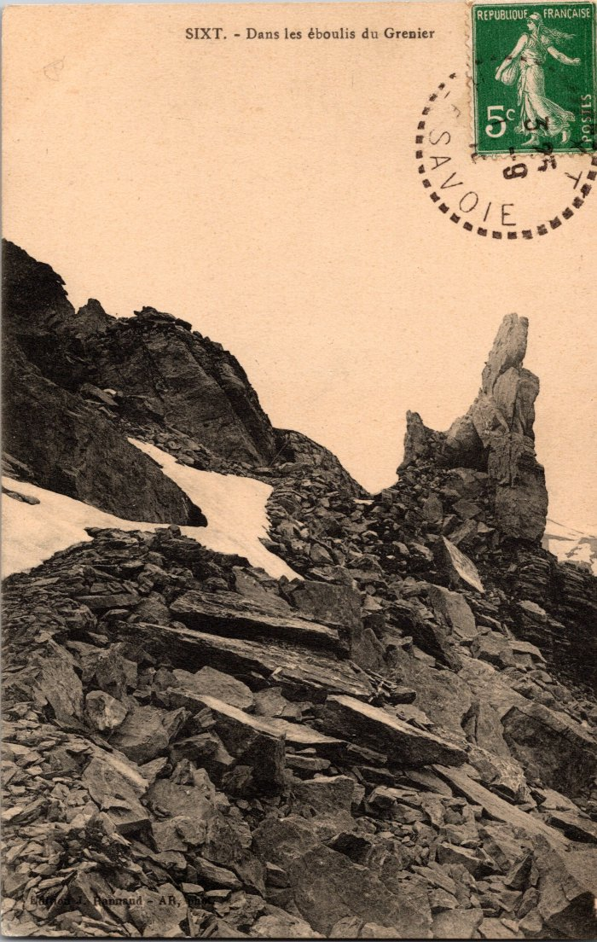
 | Photo dans les éboulis du Grenier (2-383) | Photo dans les éboulis du Grenier
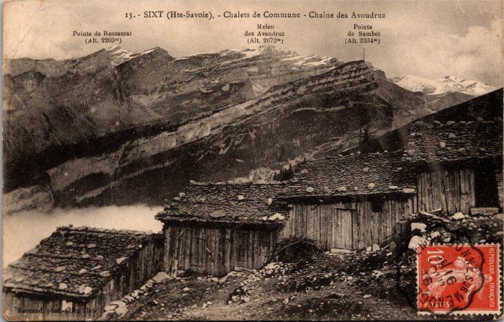 | Photo des chalets de Commune vus sur la Pointe de Ressassat, Melon des Avoudrues et la Pointe de Sambet (2-4011) | Photo des chalets de Commune vus sur la Pointe de Ressassat, Melon des Avoudrues et la Pointe de Sambet Les chalets sont alignés pour se protéger des avalanches, les toits sont recouverts d'ancelles (bardeaux de bois) maintenus par de grosses pierres.
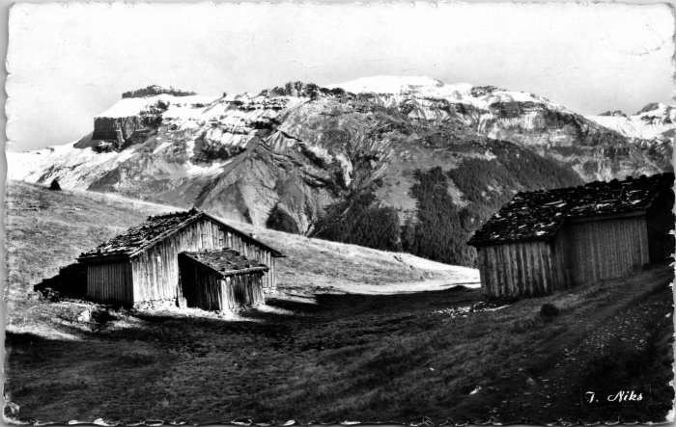 | Photo du Grenier de Commune (2-4245) | Photo du Grenier de Commune
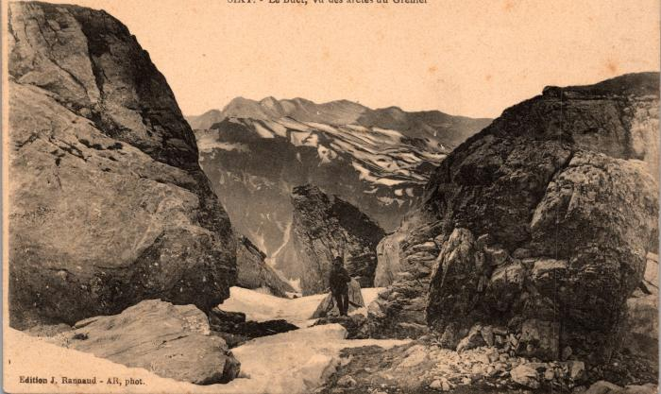 | Photo sur les arêtes du Grenier vue du Grenier (2-579) | Photo sur les arêtes du Grenier vue du Grenier
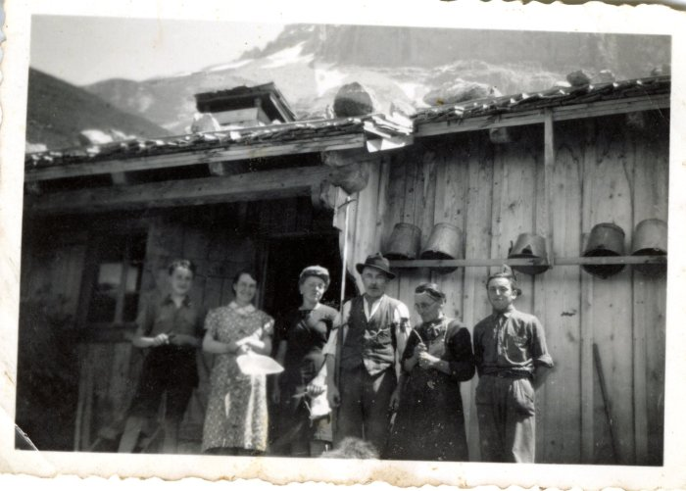 | Photo au chalet au Praz de Commune - 1960 (27-023) | Photo au chalet au Praz de Commune - 1960 , , Monique MOCCAND, Jean-Louis CHENEVAL, RANNAUD épouse CHENEVAL et MOCCAND
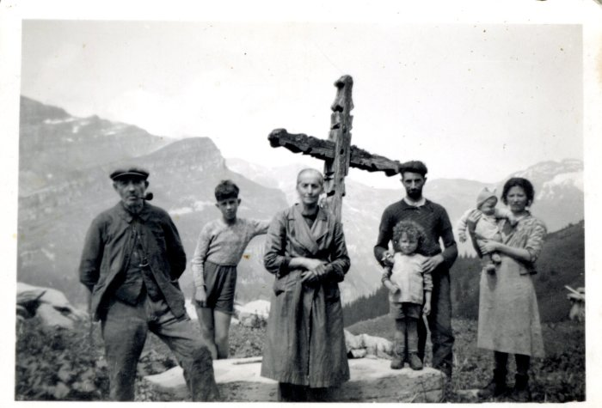 | Photo à Commune sur le "Moré", devant la Croix (27-024) | Photo à Commune sur le "Moré", devant la Croix CHENEVAL Jean Louis, inconnu, Olympe, inconnus
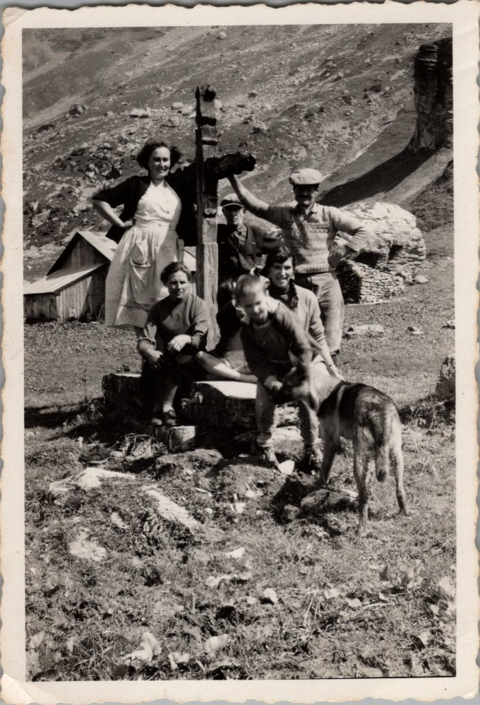
 | Photo de groupe devant la croix des "Moré" à Commune - 1956 (27-051) | Photo de groupe devant la croix des "Moré" à Commune - 1956 Poncette GRIREL, Jean Louis CHENEVAL (derrière la croix), Regis GRIREL (à coter du chien)
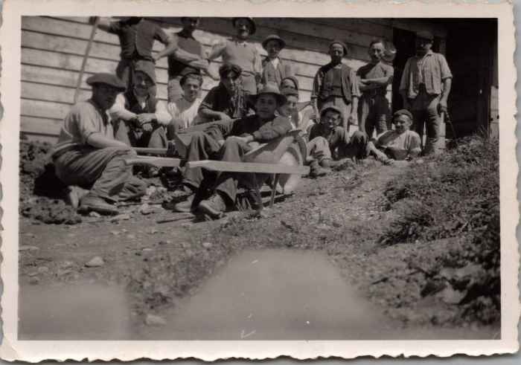 | Photos de la construction de la fruitière des Praz de Commune - 1948 (29-001) | Photos de la construction de la fruitière des Praz de Commune - 1948
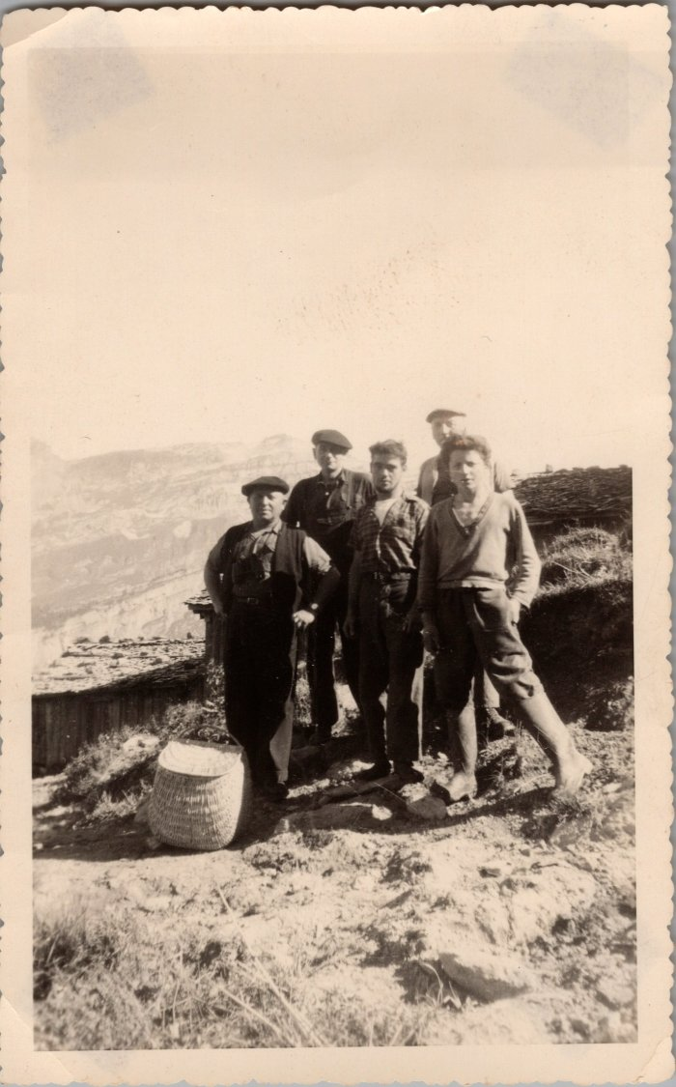
 | Photo de groupe à Commune (29-005) | Photo de groupe à Commune De gauche à droite : "Gros pépé" Brairet, Léon MOCCAND, fils de Léon?, Jean GAY
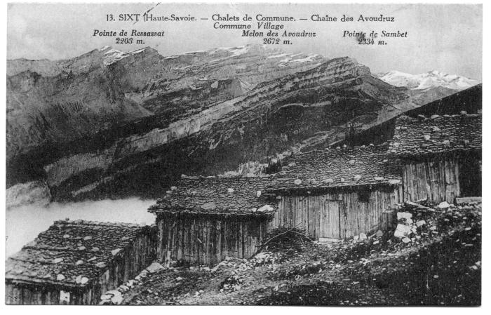 | Chalets de Commune (51-008) | Chalets de Commune Les chalets sont alignés pour se protéger des avalanches, les toits sont recouverts d'ancelles (bardeaux de bois) maintenus par de grosses pierres.
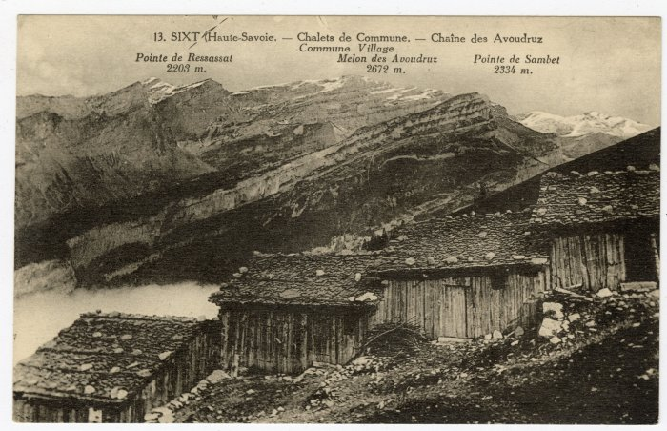 | Chalets de Commune vue sur la Chaîne des Avoudruz (56-031) | Chalets de Commune vue sur la Chaîne des Avoudruz

